入力シート
「避難確保計画作成シート」

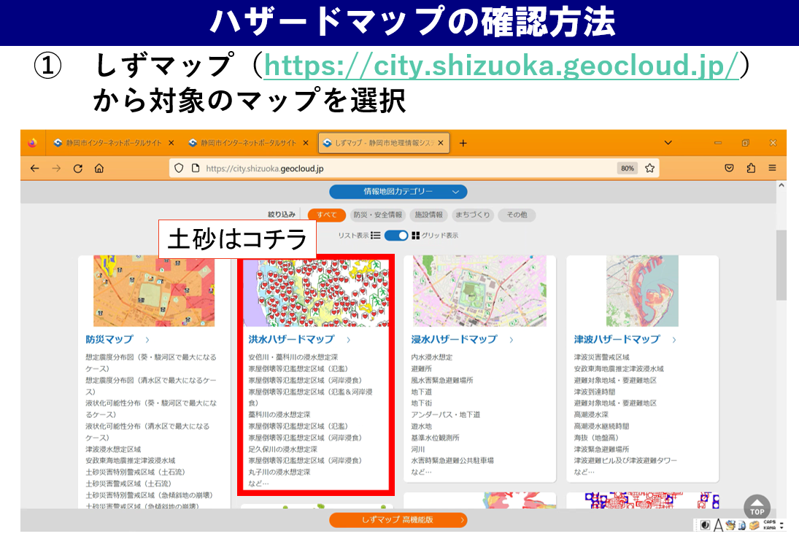
① しずマップ （洪水ハザードマップ）
「土砂災害に関する情報」にレ点が入った状態のURL
https://city.shizuoka.geocloud.jp/webgis/?z=15&ll=34.975017%2C138.383725&t=roadmap&mp=101&op=70&ot=1&vlf=000001df7f80000000000000000000000000
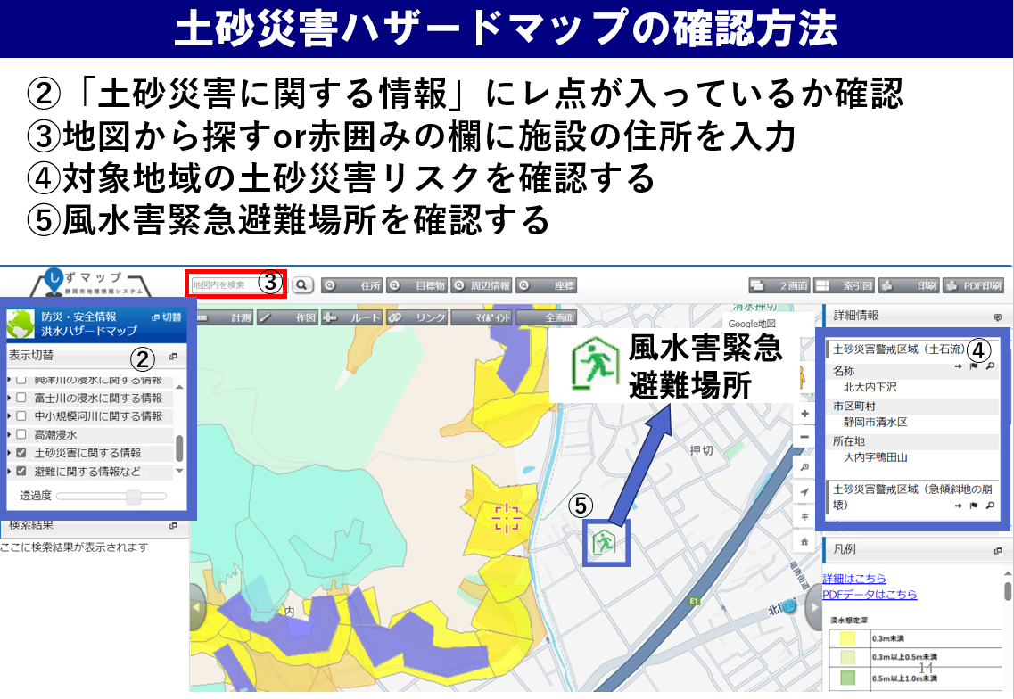
【注意！】
・本シートは、避難確保計画を簡易に作成することを目的としたものです。このため、出力シート上に作成される計画内容は、必ずしも各施設の状況を反映したものとはなりません。適切な計画を作成するため、各施設においてはシート上に作成された計画内容を十分確認し、必要な場合修正してください。 ・シートの性質上、文字がつぶれたりする場合がありますので、その場合は適宜エクセルシートの大きさを変えるなどで表示内容を調整してください。 ① 太枠線内のピンク色付けされた部分に入力してください。 ② 出力シートの「避難経路」について出力シートを直接編集してください ③ 文字つぶれなど無いように、出力シートの修正を行ってください。 ④ （紙で提出する場合）３部印刷して提出してください。

入力項目 |  | 入力セル |  |  |  |  |  |  |  | 入力例
（施設の情報）

 | 計画作成年月日 | 2025 | 年 | 1 | 月 | 1 | 日 |  |  | 2025年(選択)月（選択)日

 | 施設名 | 特別養護老人ホーム |  |  |  |  |  |  |  | 特別養護老人ホーム○○（入力）

 | 施設管理者・所有者 | 〇〇 太郎 |  |  |  |  |  |  |  | 静岡市（入力）

 | 作成担当者（いる場合） | ◇◇ 次郎 |  |  |  |  |  |  |  | 葵区追手町〇番〇号（入力）

 | 電話番号 | 054-221-1012 |  |  |  |  |  |  |  | 054-221-1012（入力）

 | 住所 | 葵区追手町5番1号 |  |  |  |  |  |  |  | 〇〇太郎（入力）

 | 所在市町村名 | 静岡市 |  |  |  |  |  |  |  | 〇〇次郎（入力）

 | 施設の種類 | 老人福祉施設 |  |  |  |  |  |  |  | （選択） | デイサービス/特別養護老人ホーム・・・ 子ども園/保育園/幼稚園…

 | 利用形態 | 通所 |  |  |  |  |  |  |  | （選択）

 | 所在地区名（避難指示等の発表先学区、地区名） | 葵 |  |  |  |  |  |  |  | （選択） | 静岡市は、「避難指示」などの避難情報を学区、地区単位で発表します。

施設の収容人数の状況

 | 昼間 | 施設職員 |  | 5 | 名 | 利用者 |  | 10 | 名 | 5名 10名 （入力） | 時間帯毎の施設職員数、利用者数を記入します。 休日の体制が平日とは異なる場合、休日設定の有無で「平日と異なる」を選択してください。

 | 夜間 | 施設職員 |  | 5 | 名 | 利用者 |  | 10 | 名 | 5名 10名 （入力）

 | 休日 | 休日設定の有無 |  |  |  | 平日と異なる |  |  |  | （選択）

 |  | 施設職員 |  | 5 | 名 | 利用者 |  | 10 | 名 | 5名 10名 （入力）

（避難に関する情報）

避難場所

 | 避難場所名 | ○○小学校 |  |  |  |  |  |  |  | 〇〇小学校 □□交流館（入力） | 避難先が風水害緊急避難場所でない場合、相手方が避難を了承している旨を確認ください | 避難行動判定は、以下のURLを参考にしてください。

 | 避難場所の種類 | 風水害緊急避難場所 |  |  |  |  |  |  |  | （選択） |  | ●内閣府「避難行動判定フロー」 https://www.bousai.go.jp/oukyu/hinankankoku/h30_hinankankoku_guideline/pdf/campaign.pdf

 | 避難場所の住所 | ○○区○○町△番 |  |  |  |  |  |  |  | 〇〇区〇〇町△番（入力） | 避難場所を設定し、設定した場所や避難ルートが避難時に土砂災害などで通行困難とならないことを確認してください。 | ●静岡市「風水害時の避難行動」https://www.city.shizuoka.lg.jp/s4268/s000287.html

 | 避難場所までの移動距離 | ○ |  | ｍ |  |  |  |  |  | 〇ｍ（入力）

 | 避難場所までの移動手段 | 徒歩 |  | 車両の場合 |  |  |  |  | 台 | 徒歩／車両（選択） 4台（入力）

屋内安全確保を図る場所 |  |  |  |  |  |  |  |  |  |  | 避難に伴うリスクを踏まえ、必要がある場合、屋内安全確保を図る場所を設定してください。

 |  | 施設の３階 |  |  |  |  |  |  |  | 施設の３階 （入力）

（避難の確保を図るための施設の整備に関する情報）

情報収集・伝達に係る機材等 |  |  |  |  |  |  |  |  |  |  | 情報収集等に用いる機材として位置付ける場合、「有」を選択し、その台数等を記載します。 左記載の機材以外については、「その他」の欄に機材名と台数（例：トランシーバー4台、ソーラー充電器2器）を記載して下さい。

 | テレビ | 有 |  |  | 有りの場合→ | 3 |  | 台 |  | 無／有（選択） 3（入力）

 | ラジオ | 有 |  |  | 有りの場合→ | 2 |  | 台 |  | 無／有（選択） 2（入力）

 | タブレット端末 | 有 |  |  | 有りの場合→ | 1 |  | 台 |  | 無／有（選択） 1（入力）

 | ファックス | 有 |  |  | 有りの場合→ | 1 |  | 台 |  | 無／有（選択） 1（入力）

 | 携帯電話 | 有 |  |  | 有りの場合→ | 5 |  | 台 |  | 無／有（選択） 5（入力）

 | 携帯電話用バッテリー | 有 |  |  | 有りの場合→ | 2 |  | 個 |  | 無／有（選択） 2（入力）

 | 乾電池 | 有 |  |  | 有りの場合→ | 20 |  | 個 |  | 無／有（選択） 20（入力）

 | その他 | トランシーバー△台 |  |  |  |  |  |  |  | （あれば入力）

避難誘導に係る機材等

 | 従業員名簿 | 有 |  |  |  |  |  |  |  | 無／有（選択）

 | 利用者名簿 | 有 |  |  |  |  |  |  |  | 無／有（選択）

 | 案内旗 | 有 |  |  | 有りの場合→ | 1 |  | 枚 |  | 無／有（選択） 1（入力）

 | 携帯電話 | 有 |  |  | 有りの場合→ | 5 |  | 台 |  | 無／有（選択） 5（入力）

 | 携帯電話用バッテリー | 有 |  |  | 有りの場合→ | 2 |  | 個 |  | 無／有（選択） 2（入力）

 | 拡声器 | 有 |  |  | 有りの場合→ | 1 |  | 台 |  | 無／有（選択） 1（入力）

 | 懐中電灯 | 有 |  |  | 有りの場合→ | 10 |  | 台 |  | 無／有（選択） 10 (入力）

 | 乾電池 | 有 |  |  | 有りの場合→ | 20 |  | 個 |  | 無／有（選択） 20（入力）

 | ライフジャケット | 有 |  |  | 有りの場合→ | 2 |  | 着 |  | 無／有（選択） 2 (入力）

 | 蛍光塗料 | 無 |  |  | 有りの場合→ |  |  | 個 |  | 無／有（選択）

 | その他 |  |  |  |  |  |  |  |  | （あれば入力）

屋内安全確保に係る機材等

 | 水 | 有 |  |  | 有りの場合→ | 3 |  | 日分 |  | 無／有（選択） 3（入力）

 | 食料 | 有 |  |  | 有りの場合→ | 3 |  | 日分 |  | 無／有（選択） 3（入力）

 | 寝具 | 有 |  |  | 有りの場合→ | 10 |  | 人分 |  | 無／有（選択） 10（入力）

 | 防寒具 | 有 |  |  | 有りの場合→ | 10 |  | 人分 |  | 無／有（選択） 10（入力）

 | その他

施設利用者に係る機材等

 | おむつ | 有 |  |  | 有りの場合→ | 100 |  | 枚 |  | 無／有（選択） 100（入力）

 | おしりふき | 有 |  |  | 有りの場合→ | 100 |  | 枚 |  | 無／有（選択） 100（入力）

 | おやつ | 無 |  |  | 有りの場合→ |  |  | 個 |  | 無／有（選択）

 | おんぶひも | 無 |  |  | 有りの場合→ |  |  | 個 |  | 無／有（選択）

 | その他

その他の機材等

 | ウエットティッシュ | 有 |  |  | 有りの場合→ | 100 |  | 枚 |  | 無／有（選択） 100（入力）

 | ゴミ袋 | 有 |  |  | 有りの場合→ | 10 |  | 枚 |  | 無／有（選択） 10（入力）

 | タオル | 有 |  |  | 有りの場合→ | 100 |  | 枚 |  | 無／有（選択） 100（入力）

 | その他

（教育・訓練に関する情報）

研修実施（毎年） |  |  |  |  |  |  |  |  |  |  | この入力シートでは年２回の研修、訓練の実施を想定していますが、さらに複数回実施する場合は、出力シートを直接修正してください。

 | 研修対象者① | 新規採用の従業員 |  |  |  |  |  |  |  | （選択）

 | 研修実施月① | 4 |  | 月 |  |  |  |  |  | （選択）

 | 研修の内容① | 防災情報及び避難誘導 |  |  |  |  |  |  |  | （選択）

 | 研修対象者② | 全従業員及び利用者 |  |  |  |  |  |  |  | （選択）

 | 研修実施月② | 5 |  | 月 |  |  |  |  |  | （選択）

 | 研修の内容② | 防災情報及び避難誘導 |  |  |  |  |  |  |  | （選択）

訓練実施（毎年）

 | 訓練対象者① | 新規採用の従業員 |  |  |  |  |  |  |  | （選択）

 | 訓練実施月① | 4 |  | 月 |  |  |  |  |  | （選択）

 | 訓練の内容① | 情報収集・伝達及び避難誘導 |  |  |  |  |  |  |  | （選択）

 | 訓練対象者② | 全従業員及び利用者 |  |  |  |  |  |  |  | （選択）

 | 訓練実施月② | 5 |  | 月 |  |  |  |  |  | （選択）

 | 訓練の内容② | 情報収集・伝達及び避難誘導 |  |  |  |  |  |  |  | （選択）

出力シート
土砂災害に関する避難確保計画

 |  | 施 設 名：特別養護老人ホーム

 |  | 所 在 地 ： 葵区追手町5番1号

 |  | 管 理 者：〇〇 太郎

 |  | 担 当 者：◇◇ 次郎

 |  | 電話番号：054-221-1012

2025年 1月 作成

1．計画の目的
この計画は、土砂災害防止法第8条の2に基づくものであり、本施設の利用者の、土砂災害時の円滑かつ迅速な避難の確保を図ることを目的とする。 |  |  |  |  |  |  |  |  |  | .

2．計画の報告
計画を作成及び必要に応じて見直し・修正をしたときは、土砂災害防止法第8条の2に基づき、遅滞なく、当該計画を静岡市長へ報告する。

3．計画の適用範囲
この計画は、本施設に勤務又は利用する全ての者に適用するものとする。

【施設の状況】

 | 人 数
 | 昼間・夜間 |  |  | 休日
 | 利用者 |  | 施設職員 | 利用者 |  | 施設職員
 | 昼間 |  | 昼間
 | 10名 |  | 5名 | 休日 |  | 休日
 | 夜間 |  | 夜間 | 10名 |  | 5名
 | 10名 |  | 5名

 | 利用形態 |  | 通所 | 施設の種類 |  | 老人福祉施設

 |  |  |  |  |  |  |  | 別紙１
【施設周辺の避難経路図】
土砂災害時の避難先は、静岡市防災情報マップと別添指定緊急避難場所一覧を確認し、以下の場所とする。 「洪水ハザードマップ」（しずマップ） https://city.shizuoka.geocloud.jp

 |  |  |  |  |  |  |  |  | しずマップ上では、避難所で表示されています。
 |  |  |  |  |  |  |  |  | 洪水や土砂災害時は、緊急避難場所を開放しますので注意して下さい。
① しずマップ （洪水ハザードマップ）
「土砂災害に関する情報」にレ点が入った状態のURL
https://city.shizuoka.geocloud.jp/webgis/?z=15&ll=34.975017%2C138.383725&t=roadmap&mp=101&op=70&ot=1&vlf=000001df7f80000000000000000000000000

避難経路図

 | ◎災害ごとに避難の方法は異なります。風水害時の緊急避難場所とする施設を別添一覧により確認して下さい。

 | ◎施設及び避難先の位置と、施設から避難先までの避難ルートを貼り付けて下さい。

 | 施設所在地 |  | 葵区追手町5番1号
 | 避難場所 |  | ○○区○○町△番 (○○小学校)

4．防災体制
連絡体制及び防災体制は、以下の通りとする。

注意体制確立
【防災体制確立の判断時期及び役割分担】
体制確立の判断時期 |  |  |  |  | 活動内容 |  | 対応要員
以下のいずれかに該当する場合 |  |  |  |  | 気象情報等の情報収集 |  | 情報収集伝達要員

Ø | 通所に大雨(土砂災害)警報発表

警戒体制確立
以下のいずれかに該当する場合 |  |  |  |  | 避難情報等の情報収集 |  | 情報収集伝達要員
Ø | 通所に土砂災害警戒情報の発表
 |  |  |  |  | 使用する資器材の準備 |  | 避難誘導要員

Ø | 葵学区（地区）に土砂災害に関する高齢者等避難開始の発表 |  |  |  | 保護者への事前連絡 |  | 情報収集伝達要員

 |  |  |  |  | 周辺住民への事前協力依頼 |  | 情報収集伝達要員

 |  |  |  |  | 要配慮者の避難誘導 |  | 避難誘導要員

非常体制確立
以下のいずれかに該当する場合 |  |  |  |  | 施設内全体の避難誘導 |  | 避難誘導要員
Ø | 葵学区（地区）に避難指示の発令

表内の事項のほか、統括管理者の指揮命令に従うものとする。
また、土砂災害の前兆現象を確認した場合は、表内の避難誘導のタイミングに関わらず、避難を開始する。前兆現象については、安全確保のため、施設内から確認できる範囲で把握をする。

【土砂災害の前兆現象】
・がけの表面に水が流れ出す。 ・小石がパラパラと落ちる。 ・がけの樹木が傾く。 ・樹木の倒れる音がする。 ・斜面がふくらみだす。 |  |  |  | ・がけから水が噴き出す。 ・がけからの水が濁りだす。 ・樹木の根の切れる音がする。 ・がけに割れ目が見える。 ・地鳴りがする。

5．情報収集及び伝達
(1)情報収集
n 収集する主な情報及び収集方法は、以下のとおりとする。

収集する情報 |  |  | 収集方法
気象情報 |  | 同報無線（電話案内サービス 054-269-5656）
 |  | テレビ
 |  | コミュニティFM（S-Wave）
 |  | インターネット
 |  | Ø | 気象庁HP（http://www.jma.go.jp/）
 |  | Ø | 静岡市防災ナビ （https://navi.bosai.city.shizuoka.jp/top-page）

 |  | Ø | 静岡市防災メール（登録用メールアドレス） (siz-entry@tokyoanpi.sbs-infosys.com）

土砂災害警戒情報 土砂災害危険度情報 土砂災害警戒判定メッシュ情報 |  | インターネット
 |  | Ø | 静岡県地理情報システム （https://www.gis.pref.shizuoka.jp/）

 |  | Ø | 静岡県土木総合防災情報サイポスレーダー(http://sipos.pref.shizuoka.jp/)

 |  | Ø | 気象庁HPの土砂災害警戒判定メッシュ情報 （https://www.jma.go.jp/jp/doshamesh/)

 |  | Ø | 静岡市防災メール（登録用メールアドレス） （siz-entry@tokyoanpi.sbs-infosys.com）

高齢者等避難 避難指示 |  | 同報無線（電話案内サービス 054-269-5656）
 |  | テレビ
 |  | コミュニティFM（S-Wave）
 |  | 静岡市の避難情報に係る緊急速報メール
 |  | インターネット
 |  | ➤静岡市防災ナビ （https://navi.bosai.city.shizuoka.jp/top-page）

※ | 停電時は、ラジオ、タブレット、携帯電話を活用して情報を収集するものとし、これに備えて、乾電池、バッテリー等を備蓄する。

※ | 提供される情報に加えて、雨の降り方、施設周辺の水路や道路の状況、斜面に危険な前兆が無いか等、施設内から確認を行う。

(2)情報伝達
①「施設内緊急連絡網」に基づき、また館内放送や掲示板を用いて、体制の確立状況、気象情報、避難情報等の情報を施設内関係者間で共有する。

②静岡市から利用者の避難状況や安否情報の提供を求められる場合があるため、情報を整理しておく。

 |  |  |  |  |  |  |  |  | 児童を避難させるなど、保護者への連絡体制について適宜記載。

6．避難誘導
(1)避難先
避難場所及び屋内安全確保を図る場所は下表のとおりとする。また、悪天候の中の避難や、夜間の避難で危険を伴う場合は、がけ地から最も離れた施設内の最上階で屋内安全確保を図るものとする。その場合は、備蓄物資を用意する。

(2)避難経路
避難先までの避難経路については、「別紙１ 避難経路図」のとおりとする。

(3)避難誘導
避難先までの移動手段は、以下の通りとする。

 |  |  | 名 称 | 移動距離 |  | 移動手段
 | 避難場所 |  | ○○小学校 | ○m |  | 徒歩

 |  |  | 風水害緊急避難場所
 | 屋内安全確保 |  | 施設の３階

 | 避難行動判定は、以下のURLを参考にしてください。
 | ●内閣府「避難行動判定フロー」
 | https://www.bousai.go.jp/oukyu/hinankankoku/h30_hinankankoku_guideline/pdf/campaign.pdf
 | ●静岡市「風水害時の避難行動」
 | https://www.city.shizuoka.lg.jp/s4268/s000287.html

7．避難の確保を図るための施設の整備
情報収集・伝達及び避難誘導の際に使用する施設及び資器材については、下表「避難確保資器材等一覧」に示すとおりである。

これらの資器材等については、日頃からその維持管理に努めるものとする。

避難確保資器材等一覧
 | 備 蓄 品
 | 情報収集・伝達 |  | テレビ3台、ラジオ2台、タブレット端末1台、ファックス1台、携帯電話5台、携帯電話用バッテリー2個、乾電池20個、トランシーバー△台 |  |  |  |  |  | 、テレビ3台、ラジオ2台、タブレット端末1台、ファックス1台、携帯電話5台、携帯電話用バッテリー2個、乾電池20個、トランシーバー△台

 | 避難誘導 |  | 従業員名簿、利用者名簿、案内旗1枚、携帯電話5台、携帯電話用バッテリー2個、拡声器1台、懐中電灯10台、乾電池20個、ライフジャケット2着 |  |  |  |  |  | 、従業員名簿、利用者名簿、案内旗1枚、携帯電話5台、携帯電話用バッテリー2個、拡声器1台、懐中電灯10台、乾電池20個、ライフジャケット2着

 | 屋内安全確保 |  | 水3日分、食料3日分、寝具10人分、防寒具10人分 |  |  |  |  |  | 、水3日分、食料3日分、寝具10人分、防寒具10人分

 | 利用者 |  | おむつ100枚、おしりふき100枚 |  |  |  |  |  | 、おむつ100枚、おしりふき100枚

 | そのほか |  | ウエットティッシュ100枚、ゴミ袋10枚、タオル100枚 |  |  |  |  |  | 、ウエットティッシュ100枚、ゴミ袋10枚、タオル100枚

 |  |  |  |  |  |  |  |  | #REF!

8．防災教育及び訓練の実施
従業員、施設利用者等への防災教育及び訓練は、以下の通り実施する。

■防災に係る研修
毎年4月に「新規採用の従業員」を対象に【防災情報及び避難誘導】に関する研修を実施する。毎年5月に「全従業員及び利用者」を対象に【防災情報及び避難誘導】に関する研修を実施する。

■防災訓練
毎年4月に「新規採用の従業員」を対象として【情報収集・伝達及び避難誘導】に関する訓練を実施する。毎年5月に「全従業員及び利用者」を対象として【情報収集・伝達及び避難誘導】に関する訓練を実施する。

